Sheet2
应急物资采购清单
序号 | 名称 | 样式图 | 规格型号 | 单价（元） | 数量 | 合计（元） | 备注
1 | 防护服 | 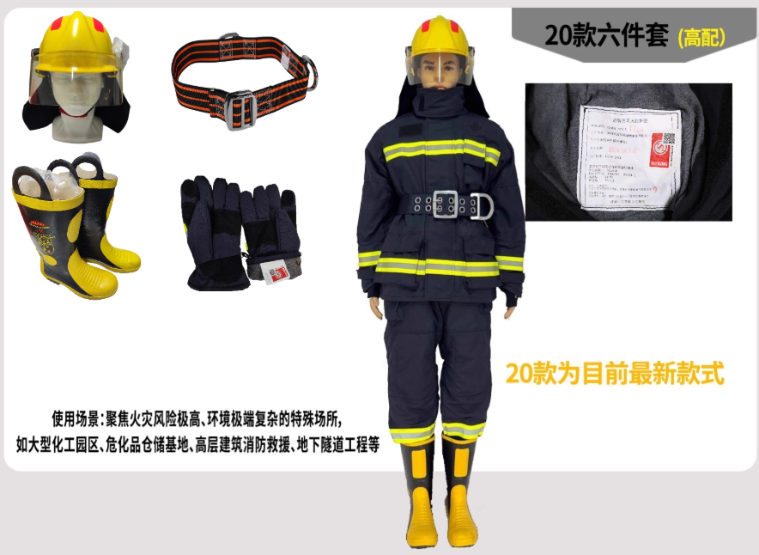 | 阻燃隔热复合材料 |  | 2 | 0 | 需要2套
2 | 消防护目镜 |  |  |  | 3 | 0
3 | 消防沙 |  | 1袋50斤 |  | 6 | 0 | 需要6袋
4 | 消防沙箱 |  | 1m3 |  | 1 | 0
5 | 消防半圆桶 |  | 红色、防锈烤漆、铁质 |  | 3 | 0 | 需要3个
6 | 红色消防铲 |  | 红色消防铲 |  | 3 | 0 | 需要3把
7 | 电源集中控制型消防应急标志灯具 |  | 应急工作时间90分钟，1W |  | 15 | 0 | 品牌：三雄极光 需要向左10个，向右5个，合计15个
8 | 润滑脂 |  | 通用锂基润滑脂3号 |  | 1 | 0 | 品牌：长城 2.5kg/桶，需要1桶
9 | 自喷漆 |  | 大红色 |  | 20 | 0 | 品牌：三禾 需要20瓶
10 | 多功能松锈润滑剂 |  | 多功能松锈润滑剂 |  | 20 | 0 | 品牌：三禾 需要20瓶
11 | 黄油枪 |  | 400CC |  | 2 | 0 | 品牌：得力 需要2把
12 | LED T8灯管 |  | 白光6500K，1.2米 |  | 30 | 0 | 品牌：佛山照明 需要30根
 |  |  |  |  |  | 0

